TABLA DE DEPENDENCIAS
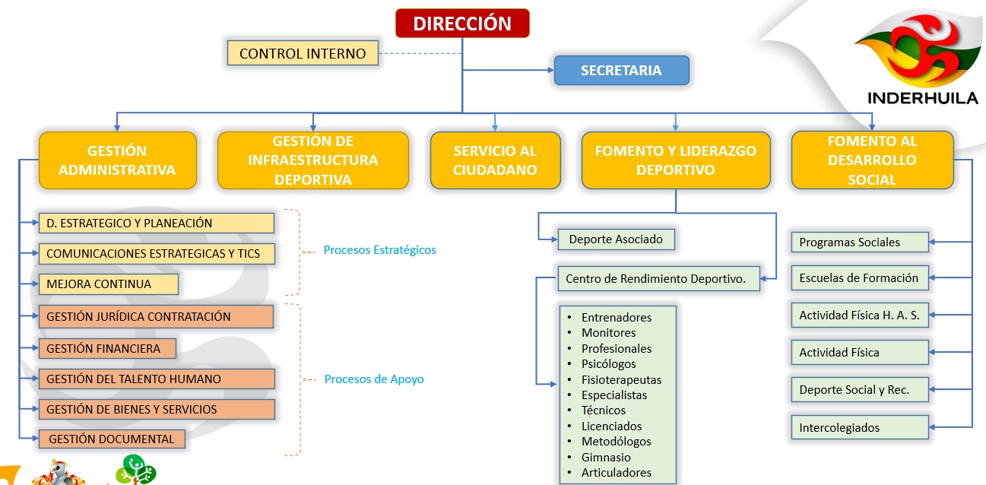
TABLERO DE CODIFICACIÓN DE DEPENDENCIAS Y/O PROCESOS ADMINISTRATIVOS

CÓDIGO | UNIDAD ADMINISTRATIVA | SIGLA
100 | DIRECCIÓN | DIH
101 | CONTROL INTERNO | CCI
PROCESOS ESTRATÉGICOS
102 | DIRECCIONAMIENTO ESTRATÉGICO Y PLANEACIÓN | CDEP
103 | CALIDAD MEJORA CONTINUA | CMC
104 | COMUNICACIONES ESTRATEGICAS Y TICS | CCET
PROCESOS DE APOYO
105 | GESTIÓN JURÍDICA Y CONTRATACIÓN | CGJC
106 | GESTIÓN FINANCIERA | CGF
107 | GESTIÓN DEL TALENTO HUMANO | CGTH
108 | GESTIÓN DE BIENES Y SERVICIOS | CGBS
109 | GESTIÓN DOCUMENTAL | CGD
PROCESOS MISIONALES
210 | SERVICIO AL CIUDADANO | CSC
220 | GESTIÓN DE INFRAESTRUCTURA DEPORTIVA | CGID
230 | FOMENTO Y LIDERAZGO DEPORTIVO | CFLD
240 | FOMENTO AL DESARROLLO SOCIAL | CFDS

